화면 흐름
앱 기본 설계서 |  |  |  | 담당자 | 반짝임 |  | 확인일

 |  |  |  |  | DNX | 다케야마 | 확인일 | 2021-04-28

화면 코드 | 000M3150M00 000M3150S00 000M3150S01 000M3150S02 000M3150S03 | 흐름 이름 | 현금 카드 신규 발행(모바일 계좌) 흐름

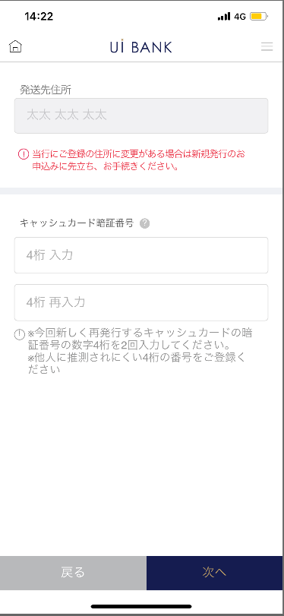 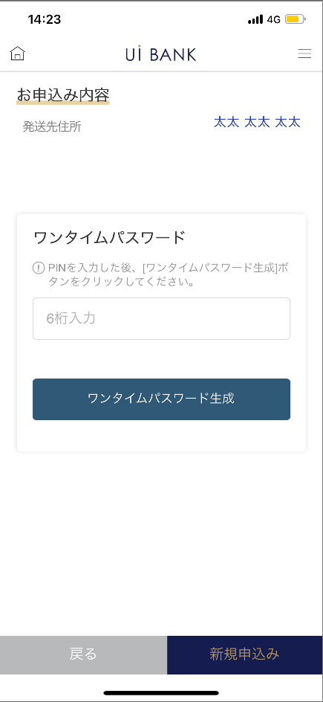 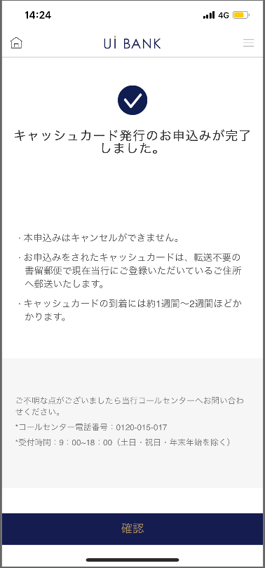 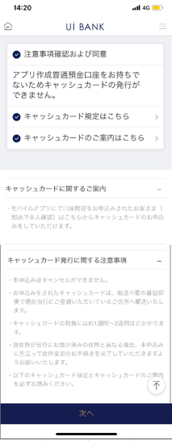
STEP1
STEP2
STEP4
STEP3
☆

보충 설명:
☆：UI 은행님의 로고 삽입에 영향을 주어 표제의 타이틀에 로고가 삽입되고 있습니다. 최신판의 것으로는 디자인의 관계상 「신규 발행 신청」이라고 타이틀 표기하고 있습니다. 희망의 문언등 있으면 상담해 주시면 감사하겠습니다.

000M3150S00_화면 레이아웃
앱 기본 설계서 |  |  |  |  |  |  |  |  | 작성일 | 2021-04-28 | 확인일 | 2021-05-06

 |  |  |  |  |  |  |  |  | 만든 사람 | 다케야마 | 확인자 | 李壽仁

요건 충족표 No. | 43 | 카테고리 | App PKG | 레벨 1 | 레벨 2 | 레벨 3 |  | 레벨 4 | 레벨 5
 |  |  |  | 모바일 앱 | 기본 기능 | MENU

요건 충족표 No. | - | 카테고리 | AITHERPKG | 레벨 1 | 레벨 2 | 레벨 3 |  | 레벨 4 | 레벨 5
 |  |  |  | - | - | -

화면 코드 | 000M3150S00 | 화면명 | 설정/현금카드/신규 발급(모바일 계좌)

화면 레이아웃: |  |  |  |  |  |  | 화면 설명:

 |  |  |  |  |  |  | - 현금 카드 신규 발행에 관한 안내를 표시.
1
2
3
4
5
6

 |  |  |  |  |  |  | 항목 설명

 |  |  |  |  |  |  | 항번 | 조작 | 선택/입력 내용 |  | 비고 |  | AiTHER와의 협력 (참조 소스 데이터)

 |  |  |  |  |  |  | 1 | 클릭 | - |  | - |  | -
 |  |  |  |  |  |  | 2 | 클릭 | - |  | - |  | -
 |  |  |  |  |  |  | 3 | 클릭 | - |  | - |  | -
 |  |  |  |  |  |  | 4 | － | 항상 표시 |  | - |  | -
 |  |  |  |  |  |  | 5 | － | 항상 표시 |  | - |  | -
 |  |  |  |  |  |  | 6 | 클릭 | - |  | 000M3150S01로 전환 |  | -
 |  |  |  |  |  |  | 7
 |  |  |  |  |  |  | 8
 |  |  |  |  |  |  | 9
 |  |  |  |  |  |  | 10
 |  |  |  |  |  |  | 11
 |  |  |  |  |  |  | 12
 |  |  |  |  |  |  | 13
 |  |  |  |  |  |  | 14
 |  |  |  |  |  |  | 15
 |  |  |  |  |  |  | 키라보시 님 코멘트 & 디자인 변경 코멘트 (요구 사항 정의 참조) |  |  |  |  |  | 대응 확인
 |  |  |  |  |  |  | No. | 내용
 |  |  |  |  |  |  | 1 | 화면 상단의 '카드 디자인에 관한 항목을 삭제합니다. |  |  |  |  | 본외면 대응제
 |  |  |  |  |  |  | 2 | 현금 카드에 관한 안내를 규정 작성 후에 변경합니다 |  |  |  |  | 항번 4・5 대응 예정
 |  |  |  |  |  |  | 3 | 규정, 안내 PDF를 교환합니다 |  |  |  |  | 항번 2 대응 예정
 |  |  |  |  |  |  | 4 | 신규 발행 (모바일 계좌) → 신규 발행 신청으로 문장을 변경하고 싶다 |  |  |  |  | 계좌 개설에서 전환하지 않기 때문에 삭제
 |  |  |  |  |  |  | 5 | 뒤로 다음 글꼴을 늘리고 싶습니다. |  |  |  |  | 항번6 대응제
 |  |  |  |  |  |  | 6
 |  |  |  |  |  |  | 7
 |  |  |  |  |  |  | 8
 |  |  |  |  |  |  | 9
 |  |  |  |  |  |  | 10

000M3150S01_화면 레이아웃
앱 기본 설계서 |  |  |  |  |  |  |  |  | 작성일 | 2021-04-28 | 확인일 | 2021-05-06

 |  |  |  |  |  |  |  |  | 만든 사람 | 다케야마 | 확인자 | 李壽仁

요건 충족표 No. | 43 | 카테고리 | App PKG | 레벨 1 | 레벨 2 | 레벨 3 |  | 레벨 4 | 레벨 5
 |  |  |  | 모바일 앱 | 기본 기능 | MENU

요건 충족표 No. | - | 카테고리 | AITHERPKG | 레벨 1 | 레벨 2 | 레벨 3 |  | 레벨 4 | 레벨 5
 |  |  |  | - | - | -

화면 코드 | 000M3150S01 | 화면명 | 설정/현금카드/신규 발급(모바일 계좌)

화면 레이아웃: |  |  |  |  |  |  | 화면 설명:

 |  |  |  |  |  |  | - 현금 카드 비밀번호 입력 - 디자인 선택
2
3
4
5
6
7
8
1

 |  |  |  |  |  |  | 항목 설명

 |  |  |  |  |  |  | 항번 | 조작 | 선택/입력 내용 |  | 비고 |  | AiTHER와의 협력 (참조 소스 데이터)

 |  |  |  |  |  |  | 1 | － | 항상 표시 |  | - |  | -
 |  |  |  |  |  |  | 2 | 표시 | - |  | 집 주소 자동 표시 |  | 0001
 |  |  |  |  |  |  | 3 | － | 항상 표시 |  | - |  | -
 |  |  |  |  |  |  | 4 | － | 항상 표시 |  | - |  | -
 |  |  |  |  |  |  | 5 | 입력 | 현금 카드 비밀번호 4자리 입력 |  | - |  | -
 |  |  |  |  |  |  | 6 | 입력 | 현금 카드 비밀번호 4자리 재입력 |  | - |  | -
 |  |  |  |  |  |  | 7 | 클릭 | - |  | 000M3150S00으로 전환 |  | -
 |  |  |  |  |  |  | 8 | 클릭 | - |  | 000M3150S02로 전환 |  | -
 |  |  |  |  |  |  | 9
 |  |  |  |  |  |  | 10
 |  |  |  |  |  |  | 11
 |  |  |  |  |  |  | 12
 |  |  |  |  |  |  | 13
 |  |  |  |  |  |  | 14
 |  |  |  |  |  |  | 15
 |  |  |  |  |  |  | 키라보시 님 코멘트 & 디자인 변경 코멘트 (요구 사항 정의 참조) |  |  |  |  |  | 대응 확인
 |  |  |  |  |  |  | No. | 내용
 |  |  |  |  |  |  | 1 | 디자인은 1종류이므로, 카드 디자인 선택에 관한 항목은 삭제합니다 |  |  |  |  | 본 화면 대응 완료
 |  |  |  |  |  |  | 2 | 발송처 주소의 주의 문언에 대해서, 본 화면의 이용에 앞서→신규 발행의 신청에 앞서 문언 수정하고 싶다 |  |  |  |  | 항번3 대응제
 |  |  |  |  |  |  | 3 | 뒤로 다음 글꼴을 늘리고 싶습니다. |  |  |  |  | 항번7・8 대응제
 |  |  |  |  |  |  | 4
 |  |  |  |  |  |  | 5
 |  |  |  |  |  |  | 6
 |  |  |  |  |  |  | 7
 |  |  |  |  |  |  | 8
 |  |  |  |  |  |  | 9
 |  |  |  |  |  |  | 10

000M3150S02_화면 레이아웃
앱 기본 설계서 |  |  |  |  |  |  |  |  | 작성일 | 2021-04-28 | 확인일 | 2021-05-06

 |  |  |  |  |  |  |  |  | 만든 사람 | 다케야마 | 확인자 | 李壽仁

요건 충족표 No. | 43 | 카테고리 | App PKG | 레벨 1 | 레벨 2 | 레벨 3 |  | 레벨 4 | 레벨 5
 |  |  |  | 모바일 앱 | 기본 기능 | MENU

요건 충족표 No. | - | 카테고리 | AITHERPKG | 레벨 1 | 레벨 2 | 레벨 3 |  | 레벨 4 | 레벨 5
 |  |  |  | - | - | -

화면 코드 | 000M3150S02 | 화면명 | 설정/현금카드/신규 발급(모바일 계좌)

화면 레이아웃: |  |  |  |  |  |  | 화면 설명:

 |  |  |  |  |  |  | - 입력 내용 확인. - 보안 매체 인증
1
2
3
4
5
6
7

 |  |  |  |  |  |  | 항목 설명

 |  |  |  |  |  |  | 항번 | 조작 | 선택/입력 내용 |  | 비고 |  | AiTHER와의 협력 (참조 소스 데이터)

 |  |  |  |  |  |  | 1 | － | 항상 표시 |  | - |  | -
 |  |  |  |  |  |  | 2 | 표시 | - |  | 집 주소 자동 표시 |  | 0001
 |  |  |  |  |  |  | 3 | － | 항상 표시 |  | - |  | -
 |  |  |  |  |  |  | 4 | 입력 | - |  | - |  | -
 |  |  |  |  |  |  | 5 | 클릭 | - |  | - |  | -
 |  |  |  |  |  |  | 6 | 클릭 | - |  | 000M3150S01로 전환 |  | -
 |  |  |  |  |  |  | 7 | 클릭 | - |  | 000M3150S03으로 전환 |  | -
 |  |  |  |  |  |  | 8
 |  |  |  |  |  |  | 9
 |  |  |  |  |  |  | 10
 |  |  |  |  |  |  | 11
 |  |  |  |  |  |  | 12
 |  |  |  |  |  |  | 13
 |  |  |  |  |  |  | 14
 |  |  |  |  |  |  | 15
 |  |  |  |  |  |  | 키라보시 님 코멘트 & 디자인 변경 코멘트 (요구 사항 정의 참조) |  |  |  |  |  | 대응 확인
 |  |  |  |  |  |  | No. | 내용
 |  |  |  |  |  |  | 1 | 보안 매체는 모두 원타임 패스워드로 통일합니다 (「모바일 OTP」 「OTP 패스워드」 「Mobile One Time Password」등의 표기를 모두 「원타임 패스워드」로 통일하고 싶다.) |  |  |  |  | 항번3 대응제
 |  |  |  |  |  |  | 2 | 디자인은 1 종류이므로, 현금 카드 디자인에 관한 항목은 삭제합니다 |  |  |  |  | 본 화면 '대응 완료
 |  |  |  |  |  |  | 3 | 다음 → 신규 신청으로 문장을 변경하고 글꼴을 크게하고 싶습니다. |  |  |  |  | 항번7 대응제
 |  |  |  |  |  |  | 4
 |  |  |  |  |  |  | 5
 |  |  |  |  |  |  | 6
 |  |  |  |  |  |  | 7
 |  |  |  |  |  |  | 8
 |  |  |  |  |  |  | 9
 |  |  |  |  |  |  | 10

000M3150S03_화면 레이아웃
앱 기본 설계서 |  |  |  |  |  |  |  |  | 작성일 | 2021-04-28 | 확인일 | 2021-05-06

 |  |  |  |  |  |  |  |  | 만든 사람 | 다케야마 | 확인자 | 李壽仁

요건 충족표 No. | 43 | 카테고리 | App PKG | 레벨 1 | 레벨 2 | 레벨 3 |  | 레벨 4 | 레벨 5
 |  |  |  | 모바일 앱 | 기본 기능 | MENU

요건 충족표 No. | - | 카테고리 | AITHERPKG | 레벨 1 | 레벨 2 | 레벨 3 |  | 레벨 4 | 레벨 5
 |  |  |  | - | - | -

화면 코드 | 000M3150S03 | 화면명 | 설정/현금카드/신규 발급(모바일 계좌)

화면 레이아웃: |  |  |  |  |  |  | 화면 설명:

 |  |  |  |  |  |  | - 신청 완료 화면

1
2
3
4

 |  |  |  |  |  |  | 항목 설명

 |  |  |  |  |  |  | 항번 | 조작 | 선택/입력 내용 |  | 비고 |  | AiTHER와의 협력 (참조 소스 데이터)

 |  |  |  |  |  |  | 1 | － | 항상 표시 |  | - |  | -
 |  |  |  |  |  |  | 2 | － | 항상 표시 |  | - |  | -
 |  |  |  |  |  |  | 3 | － | 항상 표시 |  | - |  | -
 |  |  |  |  |  |  | 4 | 클릭 | - |  | A0100S32로 전환 |  | -
 |  |  |  |  |  |  | 5
 |  |  |  |  |  |  | 6
 |  |  |  |  |  |  | 7
 |  |  |  |  |  |  | 8
 |  |  |  |  |  |  | 9
 |  |  |  |  |  |  | 10
 |  |  |  |  |  |  | 11
 |  |  |  |  |  |  | 12
 |  |  |  |  |  |  | 13
 |  |  |  |  |  |  | 14
 |  |  |  |  |  |  | 15
 |  |  |  |  |  |  | 키라보시 님 코멘트 & 디자인 변경 코멘트 (요구 사항 정의 참조) |  |  |  |  |  | 대응 확인
 |  |  |  |  |  |  | No. | 내용
 |  |  |  |  |  |  | 1 | 로고 및 이름을 결정 후 변경 |  |  |  |  | 대응 예정
 |  |  |  |  |  |  | 2 | 콜센터 전화번호 결정 후 문장 변경 |  |  |  |  | 항번 3 대응 예정
 |  |  |  |  |  |  | 3 | 완료 → 확인으로 문장을 변경하고 글꼴을 크게하고 싶습니다. |  |  |  |  | 항번 4 대응제
 |  |  |  |  |  |  | 4
 |  |  |  |  |  |  | 5
 |  |  |  |  |  |  | 6
 |  |  |  |  |  |  | 7
 |  |  |  |  |  |  | 8
 |  |  |  |  |  |  | 9
 |  |  |  |  |  |  | 10

